R8仕込表
スムーズに舞台進行をするために、仕込表の内容はとても重要です。詳細に、漏れのないようにご記入をお願いします。
【提出先】 戸塚ふれあい文化祭事務局（地域振興課） 舞台担当あて ※提出方法はEメール、郵送、窓口（FAX不可）
【提出期限】 令和8年8月１4（金）
別紙２
戸塚ふれあい文化祭＜舞台部門＞ 仕込表
※太枠内は２枚目以降は団体名のみの記入で構いません。 |  |  | ※確認事項がある場合に連絡することがあります。仕込表を作成した人の連絡先をご記入ください。
団体名 |  |  | 演出担当 氏名 |  |  |  | 演出担当 ＴＥＬ | （ ）
出演内容 |  |  | 発表日時 | 日 ( ) ： ～ ：

/ | 曲目 |  |  |  | 時間 | 分 秒
出演人数 |  | 人 | 衣装色
舞台配置図 |  |  |  |  |  |  |  |  | 音響、照明 (希望すること)
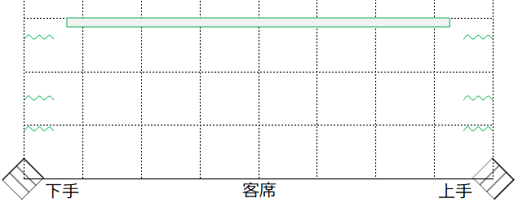
ホリゾントライトの後ろは通れません
ホリゾントライトの後ろは通れません
始め |  |  | 終わり

音源 | あり （ ＣＤ ・ カセット） ／ なし | マイク（ワイヤレス） |  | 本 （最大4本） |  |  | マイクスタンド |  | 本
 |  | マイク（有線） |  | 本 （最大4本） |  |  | ※ 原則ワイヤレスマイク使用。足りない分は有線マイク。
備考欄
＜注意＞バミリの詳細は別紙の図面参照。図のマス目は１辺1.8ｍです。
入退場は原則上手からです。また、上手から下手の裏導線はありません。

記入例
スムーズに舞台進行をするために、仕込表の内容はとても重要です。詳細に、漏れのないようにご記入をお願いします。
【提出先】 戸塚ふれあい文化祭事務局（地域振興課） 舞台担当あて ※提出方法はEメール、郵送、窓口（FAX不可）
【提出期限】 令和8年8月１4日（金）
別紙２
戸塚ふれあい文化祭＜舞台部門＞ 仕込表
※太枠内は２枚目以降は団体名のみの記入で構いません。 |  |  |  | ※確認事項がある場合に連絡することがあります。仕込表を作成した人の連絡先をご記入ください。
団体名 | ○○ダンスクラブ |  |  | 演出担当 氏名 | 戸塚 太郎 |  |  | 演出担当 ＴＥＬ | 000-0000-0000
出演内容 | ダンス |  |  | 発表日時 | 11日 (土) 10 ： 00 ～ 10 ： 30
●曲目/全体曲数 を記入してください
0.16666666667 | 曲目 | ○○○○ |  |  |  | 時間 | ３ 分 30 秒
出演人数 | 7 |  | 人 | 衣装色 | 青のトップスに白のパンツ
舞台配置図 |  |  |  |  |  |  |  |  |  | 音響、照明 (希望すること)
ホリゾントライトの後ろは通れません
ホリゾントライトの後ろは通れません
始め | ・照明先行～演者が出る ・暗転板付き～音が聞こえたら明転 など |  |  | 終わり | ・２人板付きのまま音終わり、照明は明るいままで、次の演目に入る ・音終わり、板付きのまま暗転 など |  |  |  |  | 照明→音の順 照明は明るい色、バックは薄い青を希望 ※照明は「かっこいい感じ」、「元気なイメージで」等おまかせでも大丈夫です。

袖幕
楽器や反響板を使う場合は
配置を記入してください
（別紙での提出可）

音源 | あり （ ＣＤ ・ カセット） ／ なし |  | マイク（ワイヤレス） |  | １ 本 （最大4本） |  |  | マイクスタンド |  | 0 本
 |  |  | マイク（有線） |  | 0 本 （最大4本） |  |  | ※ 原則ワイヤレスマイク使用。足りない分は有線マイク。
備考欄 | ・電源使用（上手） ・MC用マイク使用（上手） ・椅子●脚使用 ・タップ板搬入設営 など特記事項があれば記入してください。
＜注意＞バミリの詳細は別紙の図面参照。図のマス目は１辺1.8ｍです。
入退場は原則上手からです。また、上手から下手の裏導線はありません。

